Opgave 1
Opgave 1

 | Kig på figurerne under tabellen:
 | Udfyld de tomme pladser i tabellen.
 | Du kan evt. selv tegne den næste figur i rækken.
 | Din tegning behøver ikke at være særlig pæn eller præcis

 | Der skal være formler i kolonnen længst til højre.
 | Den ene er lavet – prøv at forklare den!!
 | Du skal selv lave de to andre.

 | Figur nr. (x) | 1 | 2 | 3 | 4 | 5 | 6 | 7 | x
a) | Antal grå firkanter | 1 | 2 | 3 | 4 | 5 | 6 | 7 | x
b) | Antal hvide firkanter | 4 | 7 | 10 | 13 | 16 | 19 | 22 | 3x +1
c) | Antal firkanter i alt | 5 | 9 | 13 | 17 | 21 | 25 | 29 | 4x+1

 |  |  |  |  |  |  |  |  | y=x

 | Når du har udfyldt tabellen for hhv. a), b) og c), skal du lave et grafisk billede for hhv. a), b) og c).
 | Derefter indsætter du en tendenslinje, og vupti har du formlen for linjen.
y=3x+1
y=x
y=4x+1

Opgave 2
Opgave 2

 | Kig på figurerne under tabellen:
 | Udfyld de tomme pladser i tabellen.
 | Du kan evt. selv tegne den næste figur i rækken.
 | Din tegning behøver ikke at være særlig pæn eller præcis

 | Bemærk: Du skal selv lave formler i kolonnen længst til højre.

 | Figur nr. | 1 | 2 | 3 | 4 | 5 | 6 | 7 | x
a) | Antal grå sekskanter | 1 | 2 | 3 | 4 | 5 | 6 | 7 | x
b) | Antal hvide sekskanter | 6 | 10 | 14 | 18 | 22 | 26 | 30 | 4x+2
c) | Antal sekskanter i alt | 7 | 12 | 17 | 22 | 27 | 32 | 37 | 5x+2

 | Når du har udfyldt tabellen for hhv. a), b) og c), skal du lave et grafisk billede for hhv. a), b) og c).
 | Derefter indsætter du en tendenslinje, og vupti har du formlen for linjen.
y=x
y=4x+2

y=5x+2

Opgave 3
Opgave 3

 | Kig på figurerne under tabellen:
 | Udfyld de tomme pladser i tabellen.
 | Du kan evt. selv tegne den næste figur i rækken.
 | Din tegning behøver ikke at være særlig pæn eller præcis

 | Bemærk:
 | Du selv skal finde formler for Antal firkanter i alt, Antal hvide firkanter
 | og Antal grå firkanter i kolonnen længst til højre.

 | Figur nr. | 1 | 2 | 3 | 4 | 5 | 6 | 7 | x
a) | Antal firkanter i alt | 1 | 4 | 9 | 16 | 25 | 36 | 49 | x^2
b) | Antal hvide firkanter | 1 | 3 | 5 | 7 | 9 | 11 | 13 | (x^2)-(x-1)^2
c) | Antal grå firkanter | 0 | 1 | 4 | 9 | 16 | 25 | 36 | (x-1)^2

 | Når du har udfyldt tabellen for hhv. a), b) og c), skal du lave et grafisk billede for hhv. a), b) og c).
 | Derefter indsætter du en tendenslinje, og vupti har du formlen for linjen.
y=x^2
y=(x^2)-(x-1)^2

y=(x-1^2)

Opgave 4
Opgave 4

 | Kig på figurerne under tabellen:
 | Udfyld de tomme pladser i tabellen.
 | Du kan evt. selv tegne den næste figur i rækken.
 | Din tegning behøver ikke at være særlig pæn eller præcis

 | Bemærk:
 | Du selv skal finde formler for Antal firkanter i alt
 | og Antal grå firkanter i kolonnen længst til højre.

 | Figur nr. | 1 | 2 | 3 | 4 | 5 | 6 | 7 | x
a) | Antal firkanter i alt | 1 | 4 | 9 | 16 | 25 | 36 | 49 | x^2
b) | Antal grå firkanter | 0 | 4 | 8 | 12 | 16 | 20 | 24 | 4x-4

 | Når du har udfyldt tabellen for hhv. a) og b), skal du lave et grafisk billede for hhv. a) og b).
 | Derefter indsætter du en tendenslinje, og vupti har du formlen for linjen.
y=x^2
y=4x-4

Opgave 5
Opgave 5

 | Udfyld tabellerne og tegn et grafisk billede af hver af opgaverne.
a) | x | 0 | 1 | 2 | 3 | 4 | 5 | 6 | 7 | 8 | 9 | 10
 | x² | 0 | 1 | 4 | 9 | 16 | 25 | 36 | 49 | 64 | 81 | 100

b) | x | 0 | 1 | 2 | 3 | 4 | 5 | 6 | 7 | 8 | 9 | 10
 | 2x | 0 | 2 | 4 | 6 | 8 | 10 | 12 | 14 | 16 | 18 | 20

c) | x | 0 | 1 | 2 | 3 | 4 | 5 | 6 | 7 | 8 | 9 | 10
 | 3x² | 0 | 2 | 8 | 18 | 32 | 50 | 72 | 98 | 128 | 162 | 200

d) | x | 0 | 1 | 2 | 3 | 4 | 5 | 6 | 7 | 8 | 9 | 10
 | 2x² +2x - 3 | -3 | 1 | 9 | 21 | 37 | 57 | 81 | 109 | 141 | 177 | 217

e) | x | 0 | 1 | 2 | 3 | 4 | 5 | 6 | 7 | 8 | 9 | 10
 | x + 3 | 3 | 4 | 5 | 6 | 7 | 8 | 9 | 10 | 11 | 12 | 13

f) | x | 0 | 1 | 2 | 3 | 4 | 5 | 6 | 7 | 8 | 9 | 10
 |  | -1.0 | 0.3 | 1.8 | 3.5 | 5.3 | 7.1 | 9.0 | 10.9 | 12.8 | 14.8 | 16.7

g) | x | 0 | 1 | 2 | 3 | 4 | 5 | 6 | 7 | 8 | 9 | 10
 | 2x | 1 | 2 | 4 | 8 | 16 | 32 | 64 | 128 | 256 | 512 | 1024

y=x^2
y=2x

y=3x^2
y=2x^2+2x-3

y=x+3
f)

y=2^x

Facitliste
Facitliste

Eksempel
 | Figur nr. | 1 | 2 | 3 | 4 | 5 | 6 | 7 |  | x
a) | Antal hvide firkanter | 0 | 8 | 16 | 24 | 32 | 40 | 48 |  | 8x - 8

 | a)

Opgave 1
 | Figur nr. (x) | 1 | 2 | 3 | 4 | 5 | 6 | 7 |  | x
a) | Antal grå firkanter | 1 | 2 | 3 | 4 | 5 | 6 | 7 |  | x
b) | Antal hvide firkanter | 4 | 7 | 10 | 13 | 16 | 19 | 22 |  | 3x +1
c) | Antal firkanter i alt | 5 | 9 | 13 | 17 | 21 | 25 | 29 |  | 4x + 1

 | a) |  |  |  |  | b) |  |  |  |  |  |  | c)
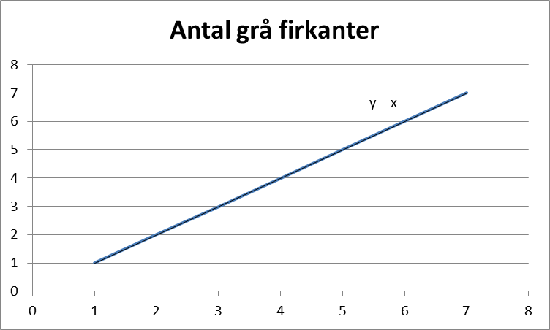
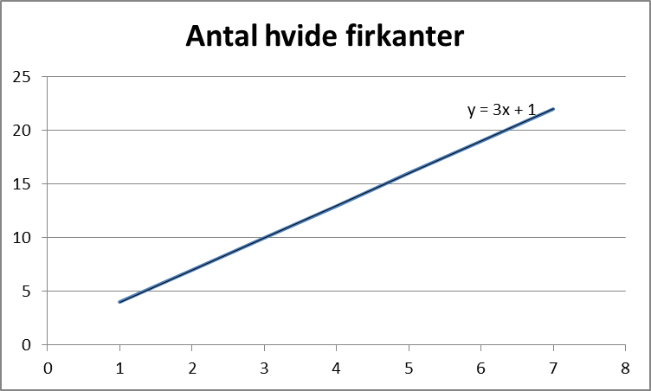
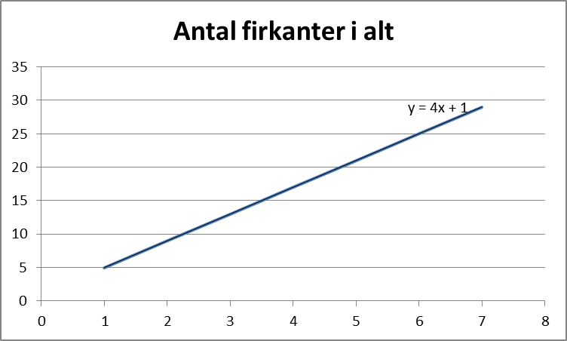

Opgave 2
 | Figur nr. | 1 | 2 | 3 | 4 | 5 | 6 | 7 |  | x
a) | Antal grå sekskanter | 1 | 2 | 3 | 4 | 5 | 6 | 7 |  | x
b) | Antal hvide sekskanter | 6 | 10 | 14 | 18 | 22 | 26 | 30 |  | 4x+2
c) | Antal sekskanter i alt | 7 | 12 | 17 | 22 | 27 | 32 | 37 |  | 5x+2

Opgave 3
 | Figur nr. | 1 | 2 | 3 | 4 | 5 | 6 | 7 |  | x
a) | Antal firkanter i alt | 1 | 4 | 9 | 16 | 25 | 36 | 49 |  | x²
b) | Antal hvide firkanter | 1 | 3 | 5 | 7 | 9 | 11 | 13 |  | 2x - 1
c) | Antal grå firkanter | 0 | 1 | 4 | 9 | 16 | 25 | 36 |  | x² - 2x + 1

 | a) |  |  |  |  | b) |  |  |  |  |  |  | c)

Opgave 4

 | Figur nr. | 1 | 2 | 3 | 4 | 5 | 6 | 7 |  | x
a) | Antal firkanter i alt | 1 | 4 | 9 | 16 | 25 | 36 | 49 |  | x²
b) | Antal grå firkanter | 0 | 4 | 8 | 12 | 16 | 20 | 24 |  | 4x - 4

Opgave 5
 | Udfyld tabellerne og tegn et grafisk billede af hver af opgaverne.
a) | x | 0 | 1 | 2 | 3 | 4 | 5 | 6 | 7 | 8 | 9 | 10
 | x² | 0 | 1 | 4 | 9 | 16 | 25 | 36 | 49 | 64 | 81 | 100

b) | x | 0 | 1 | 2 | 3 | 4 | 5 | 6 | 7 | 8 | 9 | 10
 | 2x | 0 | 2 | 4 | 6 | 8 | 10 | 12 | 14 | 16 | 18 | 20

c) | x | 0 | 1 | 2 | 3 | 4 | 5 | 6 | 7 | 8 | 9 | 10
 | 3x² | 0 | 3 | 12 | 27 | 48 | 75 | 108 | 147 | 192 | 243 | 300

d) | x | 0 | 1 | 2 | 3 | 4 | 5 | 6 | 7 | 8 | 9 | 10
 | 2x² +2x - 3 | -3 | 1 | 9 | 21 | 37 | 57 | 81 | 109 | 141 | 177 | 217

e) | x | 0 | 1 | 2 | 3 | 4 | 5 | 6 | 7 | 8 | 9 | 10
 | x + 3 | 3 | 4 | 5 | 6 | 7 | 8 | 9 | 10 | 11 | 12 | 13

f) | x | 0 | 1 | 2 | 3 | 4 | 5 | 6 | 7 | 8 | 9 | 10
 |  | -1.0 | 0.3 | 1.8 | 3.5 | 5.3 | 7.1 | 9.0 | 10.9 | 12.8 | 14.8 | 16.7

g) | x | 0 | 1 | 2 | 3 | 4 | 5 | 6 | 7 | 8 | 9 | 10
 | 2x | 1 | 2 | 4 | 8 | 16 | 32 | 64 | 128 | 256 | 512 | 1024

